Sheet1
画像枚数 | イメージ構成
画像1 | LPファーストビュー | お洒落にTPO！ 取り替えて使う「AppleWatch ステンレスベルト」３点セット
画像2 | 通常のメイン画像 | 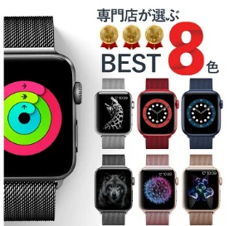 ・3色の画像（黒 シルバー 金） ・黒ベルトメインで大きく 【入れたい文字】 ・皆んなが選んだ人気の3色セット
画像3 | 共感部分① | ワンタッチで簡単装着 この商品の機能面でのポイントは『装着が簡単』なこと。 マグネット式クラスプでワンタッチ装着。長さも１ミリ単位で調整可能です。
画像4 | 共感部分② | 満足できるフィット感 『優れたフィット感』 通気性の優れたメッシュ加工で作られたバンドは、汗をかいても快適、暑さを和らげて快適、見た目も軽快です。
画像5 | 共感部分③ | 個性を輝かせる３つのチョイス 優れているのは機能面だけではありません。 シックでスタイリッシュ、３種類（黒・シルバー・金色）のセットはシーンを選ばずに使えます。 「どこ」で、「どの色」を使うかは貴方のセンス。 気分に合わせてお洒落に使い分けるのもアリ、TPOに合わせて使い分けるのもアリ！ さまざまなシーンで素敵に使い分けましょう！
画像6 | ベネフィット① | ビジネス・フォーマルなシーンは「黒色ベルト」 シックで大人の雰囲気を持つ「黒色」。 「黒色」は「ビジネスシーン」や「冠婚葬祭」のフォーマルなシーンで活躍する色です。 スーツなどの服装は、色味も抑えられシンプルになるので、よりシンプルである「黒色ベルト」が合わせやすくなっています。 「黒色」をベースにお洒落を演出したい人にオススメです。
画像7 | ベネフィット② | 個性を輝かせる「銀色ベルト」 腕時計のベルト選びに重要なことは「服との合わせ方」。 「銀色ベルト」は、高級感がありながらも上品でシックな印象を与えます。 また、軽やかで洗練されたイメージを併せ持つのも「銀色」の特徴。 「カジュアル」「ラフ」な服装にピッタリとマッチ、軽快さをイメージさせるお洒落を演出します。
画像8 | ベネフィット③ | 強烈に存在感をアピールする「金色ベルト」 見るものに強い存在感を与え、「高価」「豊かさ」をイメージさせる「金色」。 自己アピール度の強い「金色バンド」をスマートに装着するコツは、服とのカラーバランスを考えて控えめに「ワンポイント」で使うこと。 金色は、それだけ存在感のある色です。 「金色バンド」を上手に使って自分を強烈にアピールしましょう。
画像9 | 実績・信頼 | 『AppleWatch ステンレスベルト ３種類セット』は、中国と日本で厳しく「検品（ダブルチェック）」をした瑕疵のない商品で、当店からお客様指定の住所への商品発送時も「スタッフによる検品」を実施。 お客様が安心・安全にお取引できますように、「全国送料無料」、「商品到着後30日以内であれば返金・返品が可能」としています。
画像10 | お客様の声 | ・想像より素材感がよく、見た目もクールで気に入りました。 ・ベルトは軽く、簡単に装着できるのが嬉しいです。マグネット装着を（落ちたりしないか）と不安でしたが問題なし。運動（ジョギング）の時も気になりません。 ・３色セットなので気分に合わせて使い分けています。値段も高くないのでお買い得だと思います。
画像11 | クロージング | 安心してお取引頂くために、「商品到着後、30日以内であれば商品に満足いただけなければ返金・返品可能」「全国送料無料」としております。 想定以上の売れ行きであるため、「月100個限定」の販売となります。ご容赦ください（増産に向けて取り組んでおります）。 特典として、商品レビュー投稿で300円のキャッシュバックを実施中（毎月10名様限定）。次回購入の際にご利用ください。
画像12 |  | 歴代アップルウォッチ全シリーズに対応
画像13 |  | 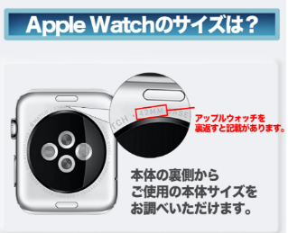 サイズ確認

